Sheet1
属性 | 骰面 | 点数 | 负赘 | 详述 | 兑换好处
力量 | d4 | 0 | 贪婪（主） | 总之就是非常喜欢金钱，而且对实体的贵金属情有独钟 | 专长：盗贼
灵巧 | d8 | 2 | 电脑白痴（次） | 进狱几年后和时代脱节了。“什么叫大伙都不用windows系统了” | 2点兑换12000（埋了黄金在地里）
活力 | d6 | 1 | 秘密（次） | 在提篮桥里进修过
聪慧 | d6 | 1 | 多疑（主） | 被坑进提篮桥后对其他人总是不能完全的信任 | 专长：手稳
心魂 | d6 | 1
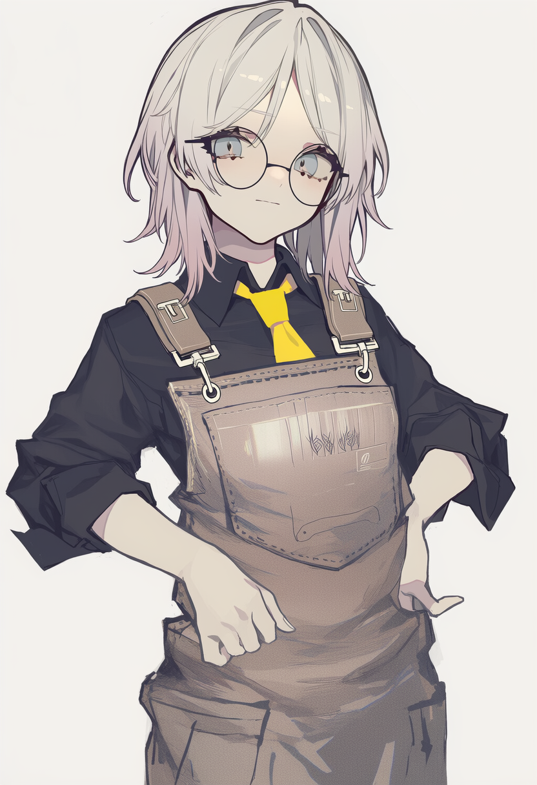
 |  |  | 背景 | 在刚工作的时候被上级委托使用公司闲置资金炒股，大赚一笔之后事发，上级卷钱跑路，背锅去进修后表现优秀减刑出狱，只在监狱里待了3年，在监狱里恰好躲过了大塌陷，但是因为三年未接触任何科技产品，出来后完全无法适； 在进狱前借着会计的人脉帮网瘾少年介绍“合法”打黑拳让他能在社会上独立生存，出狱后则通过网瘾少年了解现代信息社会以及各种网络相关的事，现在用入狱前给自己留的一点钱买了辆旧面包车，用车跑各种“合法”业务，只要给钱来者不拒，明面上的合法业务是跑货运，偶尔在网络不稳定区域拉客人
技能 | 骰面 | 点数
运动 | d4 | 0
通用知识 | d4 | 0 | 种族 | 人类
察觉 | d4 | 0 | 专长 | 王牌机师
交涉 | d4 | 0
潜行 | d8 | 2
驾驶 | d8 | 3 | 物品 | 详述 | 价格
射击 | d8 | 3 | 格洛克18 | 12/24/48 2d6 穿甲1 射速3 17发 d4 2 | 540
贼活 | d8 | 3 | 瓦尔特 PPK | 10/20/40 2d6 穿甲1 射速1 7发 d4 2 | 360
日语 | d4 | 1 | 双管霰弹枪 | 12/24/48 1-3d6 - 穿甲1 2发 d6 11 | 270
 |  |  | 激光瞄具 | 短距和中距射程射击+1；发现射手位置的察觉+1 | 900
 |  |  | 手枪弹药*4 |  | 180
 |  |  | 霰弹枪弹药*4管 |  | 120
 |  |  | 胡椒喷雾*2 | 便携自卫喷雾罐，使用次数5。使用射击（接战时为格斗），无射程减值 但射程上限为2英寸（约10英尺）。目标须通过-2的活力投骰，否则陷入震慑（见状态规则）。 | 120
 |  |  | 二手手机 | 二手的带按键的手机，总之能用就行 | 50
 |  |  | 隐藏开锁器 | 伪装成普通物品（信用卡、钢笔等）的开锁工具。未使用时不通过-4的 察觉投骰无法发现其真实功能。没有此工具进行贼活投骰-2。 | 480
 |  |  | 潜入套件 |  | 900
 |  |  | 啤酒（6罐装） |  | 30
 |  |  | 攀爬装备 | 手套、抓钩枪、索具、索降装备等攀爬所需的一切。涉及攀爬的运动投骰+2。
 |  |  | 迷彩服 | 标准林地/城市迷彩图案服装。在对应环境中提供潜行+1。 | 100
 |  |  | 急救包（3次）*2 | 便携急救包，内含绷带、消毒湿巾和基础医疗用品。使用次数3。每次使用可进行一次治疗投骰以处理一处伤口（见治疗规则）。比单纯用纱布可靠得多。 | 60
 |  |  | 凯夫拉骑手外套 | +2（躯干，手臂） | 1800
 |  |  | 凯夫拉骑手裤子 | 护甲+2（腿部）
 |  |  | 摩托车头盔 | 护甲+3（头盔） | 400
 |  |  | 战术枪带 | 自由行动切换武器而不丢下主战武器 | 150
 |  |  | 旧面包车 | 5（大型） -1 90 10(1)，1+7 | 8000
 |  |  | 背包 | 标准登山背包，多隔层，可携带约30磅装备。 | 200
 |  |  |  | 余额 | 340

